指摘履歴
システム名 |  |  | システム種別 |  |  |  | 基本設計書 |  | 作成者 | 作成日 |  | 更新者 | 更新日 |  | 版数
POSサーバー |  |  | POSサーバー |  |  |  |  |  | LoiLV | 2024-05-06 |  | LoiLV | 2024-06-14 |  | 0.41

機能カテゴリ |  | 28_レシートクーポン設定 |  |  |  | 項目 |  | 概要設計書 | 指摘履歴

 | ■改訂履歴

 | 更新日 | 更新者 |  | 版数 | 更新内容 |  |  |  |  |  | 承認日 |  |  | 承認者
 |  | 小川 |  |  | 機能概要
 |  |  |  |  | 取消」ボタンではなく「戻る」ボタンに変更。 ※ 全店舗一覧モーダル統一で。
 |  | 小川 |  |  | 機能概要
 |  |  |  |  | 除外店舗とは何を指していますか？ 店舗一覧には全店表示される認識です。
 |  | 小川 |  |  | 機能概要
 |  |  |  |  | 並び順は、下記としてください。 ①店舗コード昇順 ②印字期間【From】昇順 ③印字期間【To】昇順 ④利用可能期間【From】昇順 ⑤利用可能期間【To】昇順 ⑥クーポンコード
 |  | 小川 |  |  | 機能概要
 |  |  |  |  | 除外店舗エリアではなく、登録店舗エリアとしてください。
 |  | 小川 |  |  | 機能概要
 |  |  |  |  | 新規ボタンクリック時は、クーポンコード未設定の状態のためクーポンコードが重複することはないと思われます。 どのような状態を想定しているのでしょうか？
 |  | 小川 |  |  | 機能概要
 |  |  |  |  | 「小計割引券名称」項目は不要ですので、削除をお願いいたします。
 |  | 小川 |  |  | 機能概要
 |  |  |  |  | 「小計割引券名称」項目を削除していただくので、エラーメッセージの出し方の検討をお願いいたします。
 |  | 小川 |  |  | 機能概要
 |  |  |  |  | 除外店舗エリアではなく、登録店舗（対象店舗）エリアとしてください。 ※ 名称については、後日QA表にて回答。 また、チェックが入っている店舗に対して登録処理を実施してください。
<20240925＞
storeid=09999 の場合、クーポンレシートを作成する時に、
クーポン コードが他の店舗と重複する場合、その店舗のデータが更新されるという内容の警告モーダルを表示する。
 |  | 小川 |  |  | 機能概要
 |  |  |  |  | 「店舗」項目で設定した店舗に対してレシートクーポンを作成してください。
 |  | 小川 |  |  | 機能概要
 |  |  |  |  | 削除された場合、削除を取り消す」とは、どのような動きをするのでしょうか？
 |  | 小川 |  |  | 機能概要
 |  |  |  |  | 編集についての記載だと思いますが、削除機能についての説明が混在しています。 修正をお願いいたします。
 |  | 小川 |  |  | 機能概要
 |  |  |  |  | 更新対象のデータがある場合に「更新」ボタンが活性状態となる認識です。 そのため、通知モーダルは不要となると思います

<20240925＞
Luvinaはそれが「更新」ボタンではなく「確定」ボタンである認識です。データ更新がある場合は確定ボタンを有効にします。

業務フロー凡例
システム名 |  |  | システム種別 |  | 基本設計書 |  | 作成者 | 作成日 | 更新者 | 更新日 | 版数
POSサーバー |  |  | POSサーバー |  |  |  | LoiLV | 2023-06-07 | LoiLV | 2024-06-14 | 0.41

機能カテゴリ |  | 28_レシートクーポン設定 |  | 項目 |  | 概要設計書 | 業務フロー凡例

 | ●1_レジ内

●●
画面表示
●●
モーダル表示

●●
処理機能
本来なら、処理内で分岐もあるとは思いますが、今回は、分岐処理についても、一括で処理機能と定義しています。
●●
音声ファイル

 | ●1_レジ周辺機器

セカンドディスプレイ
●●
セカンドディスプレイ画面表示
スキャナー
●●
スキャナー

スキャナー
自動釣銭機
●●
自動釣銭機
プリンター
●●

磁気カードリーダー
磁気カードリーダー
エフケイシステム 両面双方向読み取り MJR-100

 | ●外部連携

●●
API連携
本来ならDBですが、DBの意味で使用しています。
●●
他の機能への連携

●●
端末内DB
設定関連などのDB
最新
ボタン名

最新
分岐・判定

●●
他の機能部門への連携

機能概要
システム名 |  |  | システム種別 |  | 基本設計書 |  | 作成者 | 作成日 | 更新者 | 更新日 | 版数
POSサーバー |  |  | POSサーバー |  |  |  | LoiLV | 2024-05-06 | LoiLV | 2024-06-14 | 0.41

機能カテゴリ |  | 28_レシートクーポン設定 |  | 項目 |  | 概要設計書 | 機能概要

X1_メニュー機能
 | 28_レシートクーポン設定
 |  |  |  |  |  |  |  |  |  |  |  | 1
 |  |  |  |  |  |  |  |  |  |  |  | 2
ID Menu item MF028
 |  |  |  |  |  |  |  |  |  |  |  | 3
 |  |  |  |  |  |  |  |  |  |  |  | 4
 |  |  |  |  |  |  |  |  |  |  |  | 5
28_レシートクーポン設定
 |  |  |  |  |  |  |  |  |  |  |  | 6
 |  |  |  |  |  |  |  |  |  |  |  | 7
 |  |  |  |  |  |  |  |  |  |  |  | 8
 |  |  |  |  |  |  |  |  |  |  |  | 9
 |  |  |  |  |  |  |  |  |  |  |  | 10
SC2801_レシートクーポン設定画面
画面には以下の3つのエリアを表示する。
店舗選択エリア、検索条件エリア、一覧表示エリア
初期表示：店舗選択エリアのみ操作可能で、その他のエリアが無効になって操作不可。
検索条件エリア：この機能には検索条件がないため、このエリアが表示されない。
共通店舗機能を実行する。
+各ユーザーのstoreIdに基づいて、該当する店舗一覧を取得する。
+複数の店舗選択可能で、IDが09999の店舗を選択した場合に対象店舗エリアを表示する。
 |  |  |  |  |  |  |  |  |  |  |  | 11
 |  |  |  |  |  |  |  |  |  |  |  | 12
 |  |  |  |  |  |  |  |  |  |  |  | 13
 |  |  |  |  |  |  |  |  |  |  |  | 14
 |  |  |  |  |  |  |  |  |  |  |  | 15
 |  |  |  |  |  |  |  |  |  |  |  | 16
画面初期化
 |  |  |  |  |  |  |  |  |  |  |  | 17
 |  |  |  |  |  |  |  |  |  |  |  | 18
 |  |  |  |  |  |  |  |  |  |  |  | 19
 |  |  |  |  |  |  |  |  |  |  |  | 20
 |  |  |  |  |  |  |  |  |  |  |  | 21
 |  |  |  |  |  |  |  |  |  |  |  | 22
 |  |  |  |  |  |  |  |  |  |  |  | 23
 |  |  |  |  |  |  |  |  |  |  |  | 24
店舗の条件でAPIからレシートクーポン一覧取得を実行する。SC2801_レシートクーポン設定画面を表示する。
 |  |  |  |  |  |  |  |  |  |  |  | 25
 |  |  |  |  |  |  |  |  |  |  |  | 26
KN2801
レシートクーポン一覧取得機能
AP2801
レシートクーポン取得
 |  |  |  |  |  |  |  |  |  |  |  | 27
 |  |  |  |  |  |  |  |  |  |  |  | 28
01
メッセージタイプをレシートとしてメッセージマスターリスト取得APIを呼び出す。
 |  |  |  |  |  |  |  |  |  |  |  | 29
 |  |  |  |  |  |  |  |  |  |  |  | 30
・画面初期化：
+ヘッダー：「CSV」ボタンを有効にし、「印刷」ボタンを無効にする。
+全てのレシートクーポンを以下の優先順位に並べ替えられた店舗に従って表示する。
①店舗コード：昇順
②印字期間【From】：昇順
③印字期間【To】：昇順
④利用可能期間【From】：昇順
⑤利用可能期間【To】：昇順
⑥クーポンコード
+[対象店舗]エリア:
レシートクーポン作成が登録された店舗の一覧を表示する。登録店舗にチェックを入れる。データはMD1501_店舗一覧モダールから取得される。
◦09999の店舗を選択した場合、[対象店舗]エリアを表示する
◦09999以外の店舗を選択した場合、[対象店舗]エリアを表示しない。
◦「全選択」又は「全解除」ボタンをタッチして、全て店舗を選択又は選択解除する。
+[削除]、[編集]、[新規]ボタン：有効
[確定]ボタン：無効。レシートクーポンデータに変更があった場合、「確定」ボタンを有効にする。
 |  |  |  |  |  |  |  |  |  |  |  | 31
KN8302
レシートマスタリスト取得機能
AP8302
メッセージマスタリスト取得
 |  |  |  |  |  |  |  |  |  |  |  | 32
 |  |  |  |  |  |  |  |  |  |  |  | 33
28
 |  |  |  |  |  |  |  |  |  |  |  | 34
 |  |  |  |  |  |  |  |  |  |  |  | 35
 |  |  |  |  |  |  |  |  |  |  |  | 36
 |  |  |  |  |  |  |  |  |  |  |  | 37
 |  |  |  |  |  |  |  |  |  |  |  | 38
 |  |  |  |  |  |  |  |  |  |  |  | 39
 |  |  |  |  |  |  |  |  |  |  |  | 40
 |  |  |  |  |  |  |  |  |  |  |  | 41
SC2801_レシートクーポン設定画面
 |  |  |  |  |  |  |  |  |  |  |  | 42 | SC2801_レシートクーポン設定画面
 |  |  |  |  |  |  |  |  |  |  |  | 43
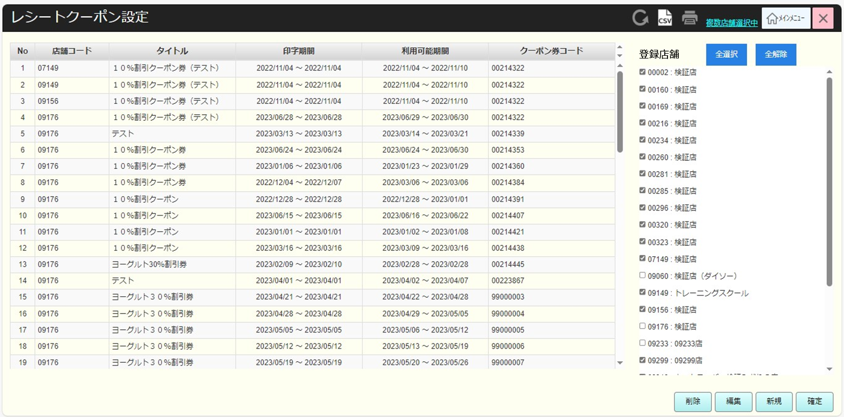
 |  |  |  |  |  |  |  |  |  |  |  | 44
 |  |  |  |  |  |  |  |  |  |  |  | 45
 |  |  |  |  |  |  |  |  |  |  |  | 46
 |  |  |  |  |  |  |  |  |  |  |  | 47
 |  |  |  |  |  |  |  |  |  |  |  | 48
 |  |  |  |  |  |  |  |  |  |  |  | 49
 |  |  |  |  |  |  |  |  |  |  |  | 50
 |  |  |  |  |  |  |  |  |  |  |  | 1
新規
削除
編集
決定
CSV
 |  |  |  |  |  |  |  |  |  |  |  | 2
「新規」ボタンタッチ：
・ヘッダーの[店舗」にIDが09999の店舗がある場合：情報モダールを表示する。他の店舗と同じクーポン券コードのレシートクーポンを作成すると、その店舗のレコードを更新する。メッセージ：「他の店舗でクーポン券コードが重複するマスタがある場合、該当するレコードを更新します。」
モダール上の「はい」をタッチすると、MD2801_レシートクーポン追加・編集モダールを表示する。
・09999の店舗がない場合、MD2801_レシートクーポン追加・編集モダールを表示する。
 |  |  |  |  |  |  |  |  |  |  |  | 3
 |  |  |  |  |  |  |  |  |  |  |  | 4
 |  |  |  |  |  |  |  |  |  |  |  | 5
28.1
28.2
28.3
28.4
 |  |  |  |  |  |  |  |  |  |  |  | 6
 |  |  |  |  |  |  |  |  |  |  |  | 7
 |  |  |  |  |  |  |  |  |  |  |  | 8
 |  |  |  |  |  |  |  |  |  |  |  | 9
 |  |  |  |  |  |  |  |  |  |  |  | 10
 |  |  |  |  |  |  |  |  |  |  |  | 11
IDが09999店舗
IDが09999以外の店舗
 |  |  |  |  |  |  |  |  |  |  |  | 12
初期化：
・[店舗]: 選択必須。
+追加の場合、店舗選択エリアで選択した店舗一覧の最初の店舗を表示する。
+タッチすると、店舗選択エリアでで選択した店舗のドロップダウンリストを表示する。
・レシート表裏の[タイトル]：入力必須。
・[印字期間], [ 利用可能期間]: 「yyyy/MM/dd hh:mm: ss」で表示する。（形式： 「から～まで」）。選択必須。
・[クーポン券コード]入力項目:
+数字のみ入力、最大8文字、入力必須。
+ 1文字以上を入力した場合、フォーカスアウト時に8文字を構成するために先頭に「0」を自動追加する。
・レシート表裏の[メッセージ]：選択必須。タッチすると、メッセージ一覧を表示する。KN8302_レシートマスタリスト取得機能からデータを取得する。
・[更新日]：yyyy/MM/ddの形式で表示する。
+追加の場合、現在日を表示する。
+編集の場合、最終更新日を表示する。
・[更新者]：更新者を表示する。
+追加の場合、ログインしているユーザー名を表示する。
+編集の場合、最後に更新されたユーザー名を表示する。
ヘッダーのテキストと背景を変更して、追加と編集を区別する。
・追加の場合、画面上の項目がブランクになる。.
・編集の場合 画面上の該当項目にレシートデータを埋め込む。[店舖]項目、[クーポン券コード]項目、[クーポン券コード選択/⋮☰]ボタン：無効
・「取消」ボタン：モダールを閉じてSC2801_レシートクーポン設定画面を表示する。
・「確定」ボタン：KN2803_入力項目バリデーションチェック機能を実行する。
 |  |  |  |  |  |  |  |  |  |  |  | 13
 |  |  |  |  |  |  |  |  |  |  |  | 14
 |  |  |  |  |  |  |  |  |  |  |  | 15
MD_INFO
重複したレシートクーポン追加通知モダール
 |  |  |  |  |  |  |  |  |  |  |  | 16
<20240916＞
・他の一覧画面と同様にページングを追加する。
 |  |  |  |  |  |  |  |  |  |  |  | 17
 |  |  |  |  |  |  |  |  |  |  |  | 18
 |  |  |  |  |  |  |  |  |  |  |  | 19
はい
 |  |  |  |  |  |  |  |  |  |  |  | 20
 |  |  |  |  |  |  |  |  |  |  |  | 21
 |  |  |  |  |  |  |  |  |  |  |  | 22
28.5
 |  |  |  |  |  |  |  |  |  |  |  | 23
 |  |  |  |  |  |  |  |  |  |  |  | 24
 |  |  |  |  |  |  |  |  |  |  |  | 25
MD2801_レシートクーポン追加・編集モダール
 |  |  |  |  |  |  |  |  |  |  |  | 26
 |  |  |  |  |  |  |  |  |  |  |  | 27 | MD2801_レシートクーポン追加・編集モーダル | MD2801_レシートクーポン追加・編集モーダル
 |  |  |  |  |  |  |  |  |  |  |  | 28 | 追加の場合 | 編集の場合
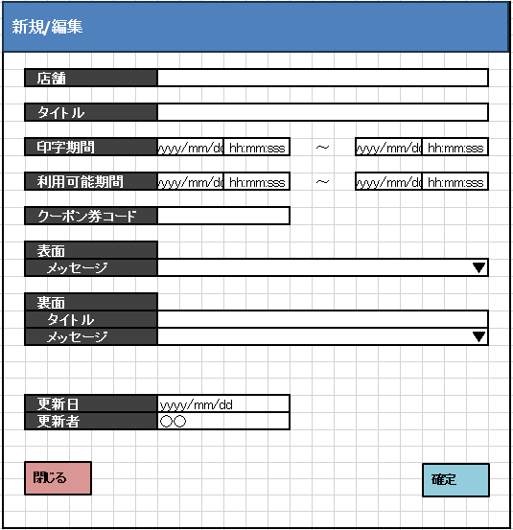
 |  |  |  |  |  |  |  |  |  |  |  | 29
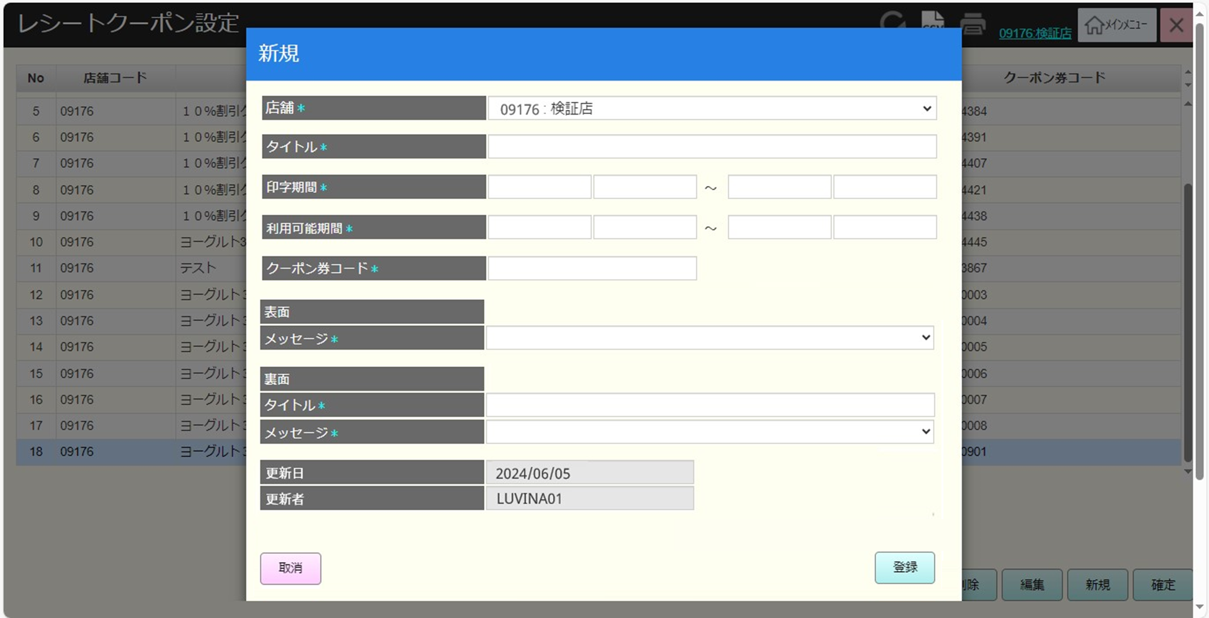
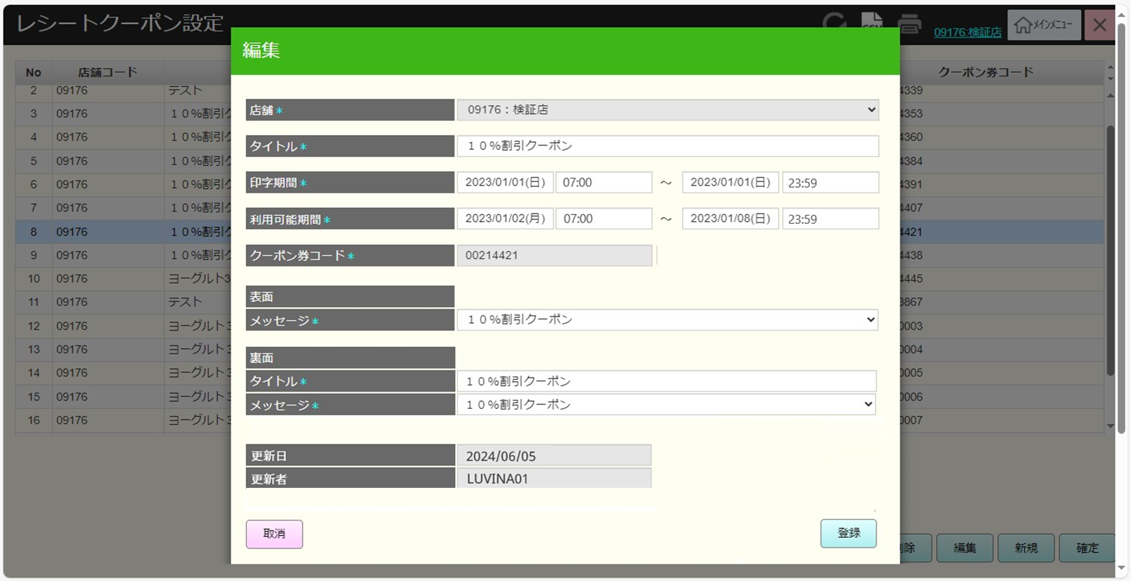
 |  |  |  |  |  |  |  |  |  |  |  | 30
 |  |  |  |  |  |  |  |  |  |  |  | 31
更新
取消
クーポン券コードを入力する。
 |  |  |  |  |  |  |  |  |  |  |  | 32
 |  |  |  |  |  |  |  |  |  |  |  | 33
 |  |  |  |  |  |  |  |  |  |  |  | 34
28
 |  |  |  |  |  |  |  |  |  |  |  | 35
 |  |  |  |  |  |  |  |  |  |  |  | 36
 |  |  |  |  |  |  |  |  |  |  |  | 37
KN2802
クーポン提案機能
AP2802
coupon/suggest
 |  |  |  |  |  |  |  |  |  |  |  | 38
 |  |  |  |  |  |  |  |  |  |  |  | 39
 |  |  |  |  |  |  |  |  |  |  |  | 40
 |  |  |  |  |  |  |  |  |  |  |  | 41
 |  |  |  |  |  |  |  |  |  |  |  | 42
 |  |  |  |  |  |  |  |  |  |  |  | 43
 |  |  |  |  |  |  |  |  |  |  |  | 44
 |  |  |  |  |  |  |  |  |  |  |  | 45
KN2803
入力項目バリデーションチェック機能
AP2803
レシートクーポンデータ確認
 |  |  |  |  |  |  |  |  |  |  |  | 46
 |  |  |  |  |  |  |  |  |  |  |  | 47
 |  |  |  |  |  |  |  |  |  |  |  | 48
[小計値引券名称]項目を削除すると、小計値引券名称提案APIが不要になる。
クーポン券コードが存在していない場合、「確定」ボタンをタッチした時にチェックした。
 |  |  |  |  |  |  |  |  |  |  |  | 49
 |  |  |  |  |  |  |  |  |  |  |  | 50
 |  |  |  |  |  |  |  |  |  |  |  | 1
 |  |  |  |  |  |  |  |  |  |  |  | 2
 |  |  |  |  |  |  |  |  |  |  |  | 3
バリデーションチェックOK
バリデーションチェックNG
 |  |  |  |  |  |  |  |  |  |  |  | 4
 |  |  |  |  |  |  |  |  |  |  |  | 5
MD_ERROR
入力エラーバリデーションチェック
 |  |  |  |  |  |  |  |  |  |  |  | 6
28
 |  |  |  |  |  |  |  |  |  |  |  | 7
入力項目のバリデーションチェック：入力なしのバリデーションチェック、[印字期間]： 開始日>= 終了日、[利用可能期間]：開始日>= 終了日、利用可能期間 >= 印字期間
・エラーの場合、以下のようにエラーメッセージを含むエラーモダールを表示する。
+タイトルが入力されていないエラー：タイトルを入力してください。
+クーポン券コードが存在していないエラー: 使用できないクーポン券コードです。
・バリデーションチェックOKの場合、レシートクーポンを作成する。
追加の場合：
+[登録店舗（対象店舗）]エリアが表示されない場合、 ヘッダー上の「店舗」項目にある全て店舗のレシートクーポンを作成する。
+除外店舗一覧が表示された場合、[登録店舗（対象店舗）]エリアにチェックを入れた店舗のレシートクーポンを作成する。
編集の場合：情報の更新のみを行う。
モダールを閉じて、レシートクーポン一覧にデータを追加、更新する。
 |  |  |  |  |  |  |  |  |  |  |  | 8
 |  |  |  |  |  |  |  |  |  |  |  | 9
 |  |  |  |  |  |  |  |  |  |  |  | 10
28.5
 |  |  |  |  |  |  |  |  |  |  |  | 11
 |  |  |  |  |  |  |  |  |  |  |  | 12
 |  |  |  |  |  |  |  |  |  |  |  | 13
 |  |  |  |  |  |  |  |  |  |  |  | 14
 |  |  |  |  |  |  |  |  |  |  |  | 15
 |  |  |  |  |  |  |  |  |  |  |  | 16
 |  |  |  |  |  |  |  |  |  |  |  | 17
 |  |  |  |  |  |  |  |  |  |  |  | 18
 |  |  |  |  |  |  |  |  |  |  |  | 19
 |  |  |  |  |  |  |  |  |  |  |  | 20
 |  |  |  |  |  |  |  |  |  |  |  | 21
 |  |  |  |  |  |  |  |  |  |  |  | 22
 |  |  |  |  |  |  |  |  |  |  |  | 23
 |  |  |  |  |  |  |  |  |  |  |  | 24
 |  |  |  |  |  |  |  |  |  |  |  | 25
 | レシートクーポン削除機能 |  |  |  |  |  |  |  |  |  |  | 26
 |  |  |  |  |  |  |  |  |  |  |  | 27
28.1
レシートクーポン削除機能を実行する。
・クーポンレシートが削除されている場合（まだ確定をタッチしていない状態）、「削除」ボタンをタッチして削除を取り消す。削除を取り消したら、画面上のレコードの取り消し線を削除する。
・storeID= 99999 (全ての店舗) の 1 つのクーポンを一時的に削除 (赤線) して、削除された同じクーポン券コードを持つ他のレコードを削除した場合、「デフォルト店舗を編集済の為選択できません。」エラーモーダルが表示される。
・StoreId = 09999のレシートクーポンを削除した場合、「他の店舗でクーポン券コードが重複するマスタがある場合、該当するレコードを更新します。 よろしいですか。」確認モダールが表示される。
・上記以外の場合、UI上のレシートクーポンを削除する。
 |  |  |  |  |  |  |  |  |  |  |  | 28
 |  |  |  |  |  |  |  |  |  |  |  | 29
 |  |  |  |  |  |  |  |  |  |  |  | 30
KN2804
レシートクーポン削除機能
 |  |  |  |  |  |  |  |  |  |  |  | 31
 |  |  |  |  |  |  |  |  |  |  |  | 32
 |  |  |  |  |  |  |  |  |  |  |  | 33
 |  |  |  |  |  |  |  |  |  |  |  | 34
 |  |  |  |  |  |  |  |  |  |  |  | 35
 |  |  |  |  |  |  |  |  |  |  |  | 36
 |  |  |  |  |  |  |  |  |  |  |  | 37
 |  |  |  |  |  |  |  |  |  |  |  | 38
削除されたレシートクーポン
削除されたstoreId=09999のレシートクーポン
StoreId 09999
上記以外の場合
 |  |  |  |  |  |  |  |  |  |  |  | 39
 |  |  |  |  |  |  |  |  |  |  |  | 40
 |  |  |  |  |  |  |  |  |  |  |  | 41
確認モダールにはデフォルト店舗に属するクーポンレシートを削除すると、同じクーポンを持つ他の店舗のレシートクーポンに影響を与える。
・「はい」をタッチして、UI上のレシートクーポンを削除する。
・「取消」をタッチして、モダールを取り消す。
 |  |  |  |  |  |  |  |  |  |  |  | 42
MD_ERROR
選択不可エラーモダール
MD_CONFIRM
影響が与えられた該当レシートクーポン
 |  |  |  |  |  |  |  |  |  |  |  | 43
 |  |  |  |  |  |  |  |  |  |  |  | 44
 |  |  |  |  |  |  |  |  |  |  |  | 45
 |  |  |  |  |  |  |  |  |  |  |  | 46
 |  |  |  |  |  |  |  |  |  |  |  | 47
 |  |  |  |  |  |  |  |  |  |  |  | 48
 |  |  |  |  |  |  |  |  |  |  |  | 49
 |  |  |  |  |  |  |  |  |  |  |  | 50
28
 |  |  |  |  |  |  |  |  |  |  |  | 1
 |  |  |  |  |  |  |  |  |  |  |  | 2
 |  |  |  |  |  |  |  |  |  |  |  | 3
 | 編集可能レシートクーポン確認機能 |  |  |  |  |  |  |  |  |  |  | 4
 |  |  |  |  |  |  |  |  |  |  |  | 5
28.2
編集可能レシートクーポン確認機能を実行する。
・削除されたレコードを編集した場合、または削除された該当レコード(StoreId = 09999 で同じクーポン券コード)があるレコードを編集した場合 、「デフォルト店舗を編集済の為選択できません。」エラーモダールを表示する。
・削除されておらず、StoreId = 09999のレコードを編集した場合、「他の店舗でクーポン券コードが重複するマスタがある 場合、該当するレコードを更新します。 よろしいですか。」確認モダールを表示する。
・上記以外の場合、MD2801_レシートクーポン追加・編集モダールを表示する。
 |  |  |  |  |  |  |  |  |  |  |  | 6
 |  |  |  |  |  |  |  |  |  |  |  | 7
 |  |  |  |  |  |  |  |  |  |  |  | 8
KN2805
編集可能レシートクーポン確認機能
 |  |  |  |  |  |  |  |  |  |  |  | 9
 |  |  |  |  |  |  |  |  |  |  |  | 10
 |  |  |  |  |  |  |  |  |  |  |  | 11
 |  |  |  |  |  |  |  |  |  |  |  | 12
 |  |  |  |  |  |  |  |  |  |  |  | 13
 |  |  |  |  |  |  |  |  |  |  |  | 14
 |  |  |  |  |  |  |  |  |  |  |  | 15
 |  |  |  |  |  |  |  |  |  |  |  | 16
削除されたレシートクーポン/削除されたstoreId=09999のレシートクーポン
StoreId 09999
上記以外の場合
 |  |  |  |  |  |  |  |  |  |  |  | 17
 |  |  |  |  |  |  |  |  |  |  |  | 18
確認モダールにはデフォルト店舗に属するクーポンレシートを編集すると、同じクーポンを持つ他の店舗のレシートクーポンに影響を与える。
・「はい」をタッチすると、MD2801_レシートクーポン追加・編集モダールが表示される。
・「取消」をタッチすると、モダールが取り消される。
 |  |  |  |  |  |  |  |  |  |  |  | 19
 |  |  |  |  |  |  |  |  |  |  |  | 20
MD_ERROR
選択不可エラーモダール
MD_CONFIRM
影響が与えられた該当レシートクーポン
 |  |  |  |  |  |  |  |  |  |  |  | 21
 |  |  |  |  |  |  |  |  |  |  |  | 22
 |  |  |  |  |  |  |  |  |  |  |  | 23
 |  |  |  |  |  |  |  |  |  |  |  | 24
取消
はい
 |  |  |  |  |  |  |  |  |  |  |  | 25
 |  |  |  |  |  |  |  |  |  |  |  | 26
 |  |  |  |  |  |  |  |  |  |  |  | 27
 |  |  |  |  |  |  |  |  |  |  |  | 28
 |  |  |  |  |  |  |  |  |  |  |  | 29
28
28.5
 |  |  |  |  |  |  |  |  |  |  |  | 30
 |  |  |  |  |  |  |  |  |  |  |  | 31
 | レシートクーポン変更保存機能 |  |  |  |  |  |  |  |  |  |  | 32
 |  |  |  |  |  |  |  |  |  |  |  | 33
28.3
・レシート更新がある場合、KN2806_レシートクーポン変更保存機能を実行する。
 |  |  |  |  |  |  |  |  |  |  |  | 34
 |  |  |  |  |  |  |  |  |  |  |  | 35
 |  |  |  |  |  |  |  |  |  |  |  | 36
 |  |  |  |  |  |  |  |  |  |  |  | 37
 |  |  |  |  |  |  |  |  |  |  |  | 38
更新あり
更新なし
レシートクーポン情報保存APIを呼び出す。
・レコード追加の場合：
+ヘッダーの[店舗」にIDが09999の店舗がある場合、[対象店舗]エリアにチェックを入れた店舗のレコードを作成する。
+ヘッダーの[店舗」にIDが09999の店舗がない場合、ヘッダー「店舗」の店舗のみのレコードを作成する。
・レコード編集の場合：
+デフォルト店舗に属しないレコードを更新すると、そのレコードのみを更新する。
+デフォルト店舗に属するレコードを更新すると、[登録店舗]エリアにチェックを入れた店舗に属する同じクーポン券コードのレコード情報を更新する。
・レコード削除の場合：
+デフォルト店舗に属しないレコードを削除すると、そのレコードのみを削除する。
+デフォルト店舗に属するレコードを削除すると、[対象店舗]エリアにチェックを入れた店舗に属する同一クーポン券コードのレコードを削除する。
・レシートクーポン作成が除外された店舗の状態を更新する。
 |  |  |  |  |  |  |  |  |  |  |  | 39
 |  |  |  |  |  |  |  |  |  |  |  | 40
 |  |  |  |  |  |  |  |  |  |  |  | 41
 |  |  |  |  |  |  |  |  |  |  |  | 42
MD_INFOデータ変更がない通知モダール
 |  |  |  |  |  |  |  |  |  |  |  | 43
 |  |  |  |  |  |  |  |  |  |  |  | 44
 |  |  |  |  |  |  |  |  |  |  |  | 45
 |  |  |  |  |  |  |  |  |  |  |  | 46
KN2806
レシートクーポン変更保存機能
はい
AP2804
レシートクーポン更新
 |  |  |  |  |  |  |  |  |  |  |  | 47
 |  |  |  |  |  |  |  |  |  |  |  | 48
 |  |  |  |  |  |  |  |  |  |  |  | 49
 |  |  |  |  |  |  |  |  |  |  |  | 50
 |  |  |  |  |  |  |  |  |  |  |  | 1
 |  |  |  |  |  |  |  |  |  |  |  | 2
 |  |  |  |  |  |  |  |  |  |  |  | 3
28
 |  |  |  |  |  |  |  |  |  |  |  | 4
 |  |  |  |  |  |  |  |  |  |  |  | 5
 |  |  |  |  |  |  |  |  |  |  |  | 6
 |  |  |  |  |  |  |  |  |  |  |  | 7
 |  |  |  |  |  |  |  |  |  |  |  | 8
 |  |  |  |  |  |  |  |  |  |  |  | 9
 | csvデータ出力機能 |  |  |  |  |  |  |  |  |  |  | 10
 |  |  |  |  |  |  |  |  |  |  |  | 11
28.4
 |  |  |  |  |  |  |  |  |  |  |  | 12
 |  |  |  |  |  |  |  |  |  |  |  | 13
 |  |  |  |  |  |  |  |  |  |  |  | 14
KN2807
csvデータ出力機能
データをcsvファイルに出力する。
・行を選択していない場合又は出力が失敗した場合、「リクエストの読み取りが失敗しました。」メッセージがあるエラーモダールが表示される。
・エクスポートが成功した場合は、csvファイルをコンピューターに保存する。
 |  |  |  |  |  |  |  |  |  |  |  | 15
 |  |  |  |  |  |  |  |  |  |  |  | 16
 |  |  |  |  |  |  |  |  |  |  |  | 17
 |  |  |  |  |  |  |  |  |  |  |  | 18
 |  |  |  |  |  |  |  |  |  |  |  | 19
 |  |  |  |  |  |  |  |  |  |  |  | 20
成功出力
失敗出力
 |  |  |  |  |  |  |  |  |  |  |  | 21
 |  |  |  |  |  |  |  |  |  |  |  | 22
 |  |  |  |  |  |  |  |  |  |  |  | 23
MD_ERROR
失敗出力
 |  |  |  |  |  |  |  |  |  |  |  | 24
 |  |  |  |  |  |  |  |  |  |  |  | 25
 |  |  |  |  |  |  |  |  |  |  |  | 26
 |  |  |  |  |  |  |  |  |  |  |  | 27
 |  |  |  |  |  |  |  |  |  |  |  | 28
 |  |  |  |  |  |  |  |  |  |  |  | 29
28
 |  |  |  |  |  |  |  |  |  |  |  | 30
 |  |  |  |  |  |  |  |  |  |  |  | 31
 |  |  |  |  |  |  |  |  |  |  |  | 32
 |  |  |  |  |  |  |  |  |  |  |  | 33
 |  |  |  |  |  |  |  |  |  |  |  | 34

